Anleitung PDF-Erstellung
Wie erstelle ich aus diesem Dokument eine PDF, um es auf dem INIT-Portal hochzuladen?

 | 1. Im Reiter 'Datei'

 | 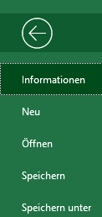 2. 'Speichern unter'

 | 3. 'Mehr Optionen'

 | 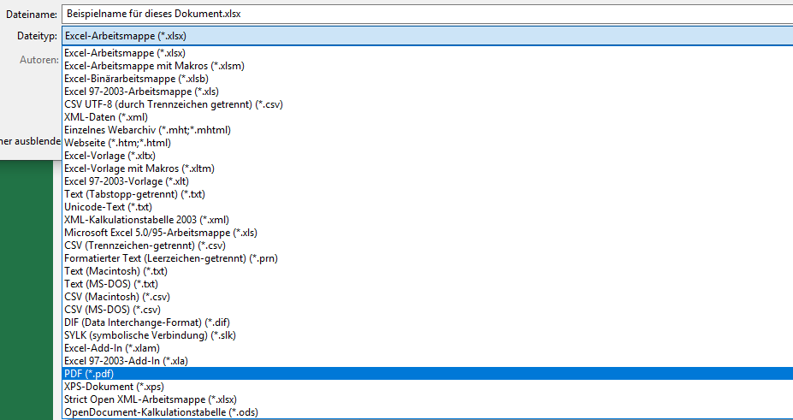 4. 'PDF'

 | 5. 'Optionen…'

 | 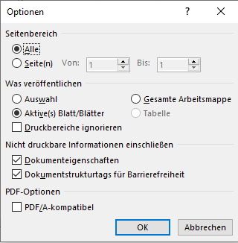 6. 'Gesamte Arbeitsmappe' anwählen und OK drücken

 | 7. Speicher Ort auswählen und auf Speichern drücken.

 | 8. Fertig

